Cronograma
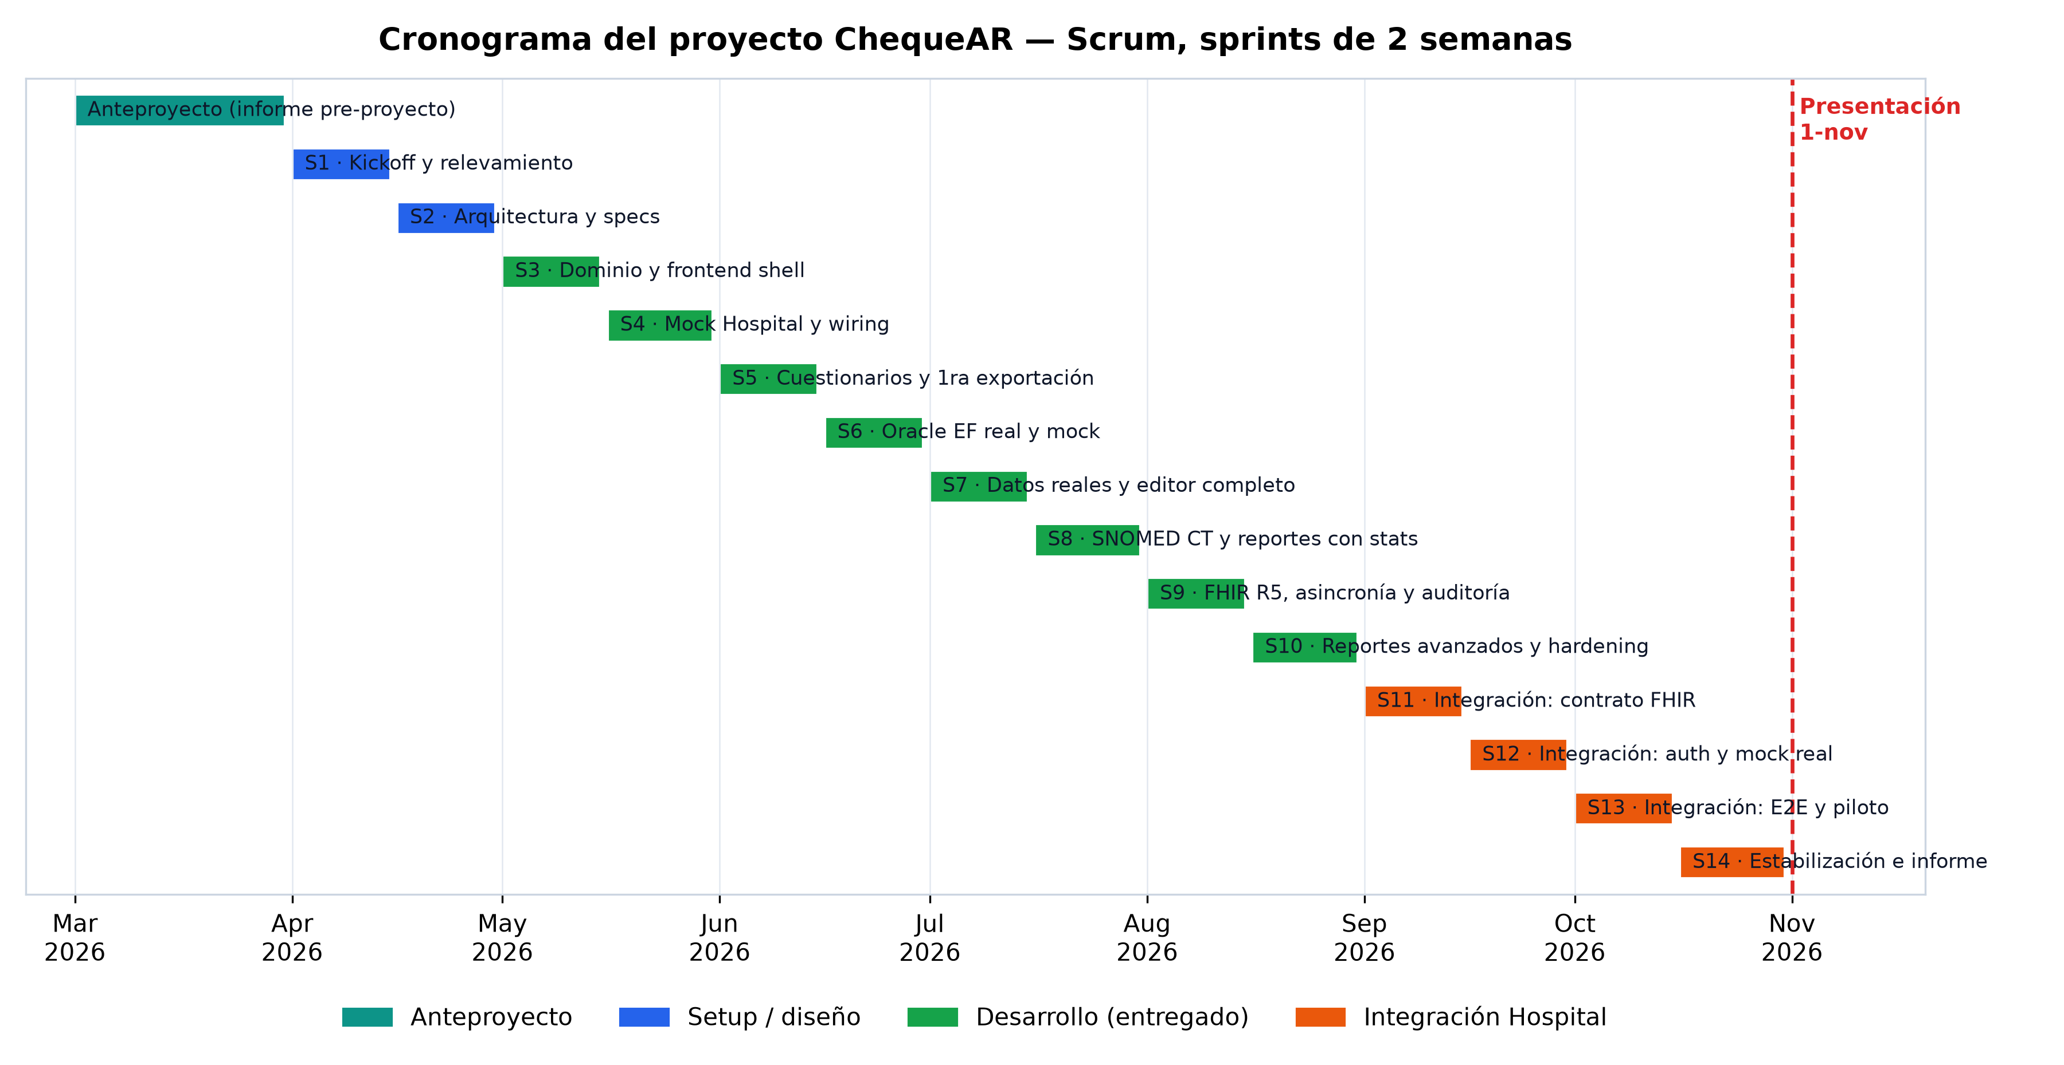
ChequeAR — Cronograma (Scrum, sprints de 2 semanas)
Anteproyecto en marzo 2026 · inicio del desarrollo en abril · presentación el 1 de noviembre. La fase de integración con el Hospital Garrahan corresponde a los sprints S11–S14.

Sprint | Período | Fase | Foco / Objetivos | Épicas | SP (est.) | Estado
— | Marzo 2026 | Anteproyecto | Elaboración y aprobación del informe pre-proyecto; acta de acuerdo y aval del director (20-abr firmada). | — | — | Hecho
S1 | 01–15 abr 2026 | Setup / diseño | Kickoff, relevamiento con stakeholders del Garrahan, investigación HL7 FHIR R5 y SNOMED CT, elección de stack (.NET, Package by Layer). | E3 | 8 | Hecho
S2 | 16–30 abr 2026 | Setup / diseño | Definición de arquitectura en capas, setup del repositorio (ramas dev/testing/main) y esqueleto de la solución. | E1–E5 | 13 | Hecho
S3 | 01–15 may 2026 | Desarrollo | Modelo de dominio (POCOs), shell de frontend + islas Vue, pantallas P1. | E6 | 21 | Hecho
S4 | 16–31 may 2026 | Desarrollo | Mock de la base del Hospital (Oracle EF), wiring MVC↔Application, controllers API y DI propia. | E8, E6 | 24 | Hecho
S5 | 01–15 jun 2026 | Desarrollo | Gestor de cuestionarios (alta, tipos de pregunta), primera exportación a Excel y seed de Reumatología. | E1, E4 | 34 | Hecho
S6 | 16–30 jun 2026 | Desarrollo | Mock provisorio del Hospital (US1–US4), cuestionarios agregados. | E8, E1 | 30 | Hecho
S7 | 01–15 jul 2026 | Desarrollo | Editor completo (enableWhen, adjuntos, versiones, clonado); motor de fichas; reportes ejecutables. | E1, E2, E4 | 50 | Hecho
S8 | 16–31 jul 2026 | Desarrollo | SNOMED CT con Snowstorm propio; validación de respuestas; estadísticas reales; guardar/reutilizar consultas; limpieza de UI. | E7, E4, E1, E6 | 50 | Hecho
S9 | 01–15 ago 2026 | Desarrollo | Conformidad FHIR R5 real (Firely, validador oficial HL7); saneamiento de capas; completado asincrónico; evolución longitudinal; auditoría con diff. | E3, E9, E10, E5 | 60 | Hecho
S10 | 16–31 ago 2026 | Desarrollo | Exportación a Excel con gráficos nativos y metadata; SNOMED en ficha; importar preguntas; hardening (Serilog, secretos, bypass); CI con -warnaserror. | E4, E7, E11 | 50 | Hecho
S11 | 01–15 sep 2026 | Integración | acuerdo del contrato FHIR con el Hospital; conexión a la Oracle real; mapeo de pacientes y encuentros. | E12 | 26 | En curso
S12 | 16–30 sep 2026 | Integración | Autenticación institucional (SSO/roles reales); reemplazo del mock por la base real; primeras pruebas de integración. | E12 | 16 | Pendiente
S13 | 01–15 oct 2026 | Integración | Pruebas end-to-end (Playwright) en preproducción; ajustes de conformidad end-to-end; prueba piloto acotada. | E12 | 13 | Pendiente
S14 | 16–31 oct 2026 | Estabilización | Plan de migración/despliegue; congelamiento; redacción y armado del informe final. | E12 + doc | 5 | Pendiente
🎓 | Dec-26 | Presentación | Defensa del Trabajo Profesional de Ingeniería en Informática. | — | — | Pendiente

Hitos
Fecha | Hito
20-abr-2026 | Informe pre-proyecto con aval del director firmada aprobado
Junio 2026 | Primer incremento funcional: gestor de cuestionarios + exportación a Excel.
02-ago-2026 | Conformidad FHIR R5 validada contra el validador oficial de HL7.
26-ago-2026 | Cierre de funcionalidad sobre el mock + hardening de seguridad y CI/CD.
~sep 2026 | Contrato FHIR acordado y conexión a la base real del Hospital.
~oct 2026 | Integración end-to-end validada en preproducción + prueba piloto.
31-oct-2026 | Informe final terminado y congelamiento de código.
01-nov-2026 | Presentación del Trabajo Profesional.

